Step1-create-organization
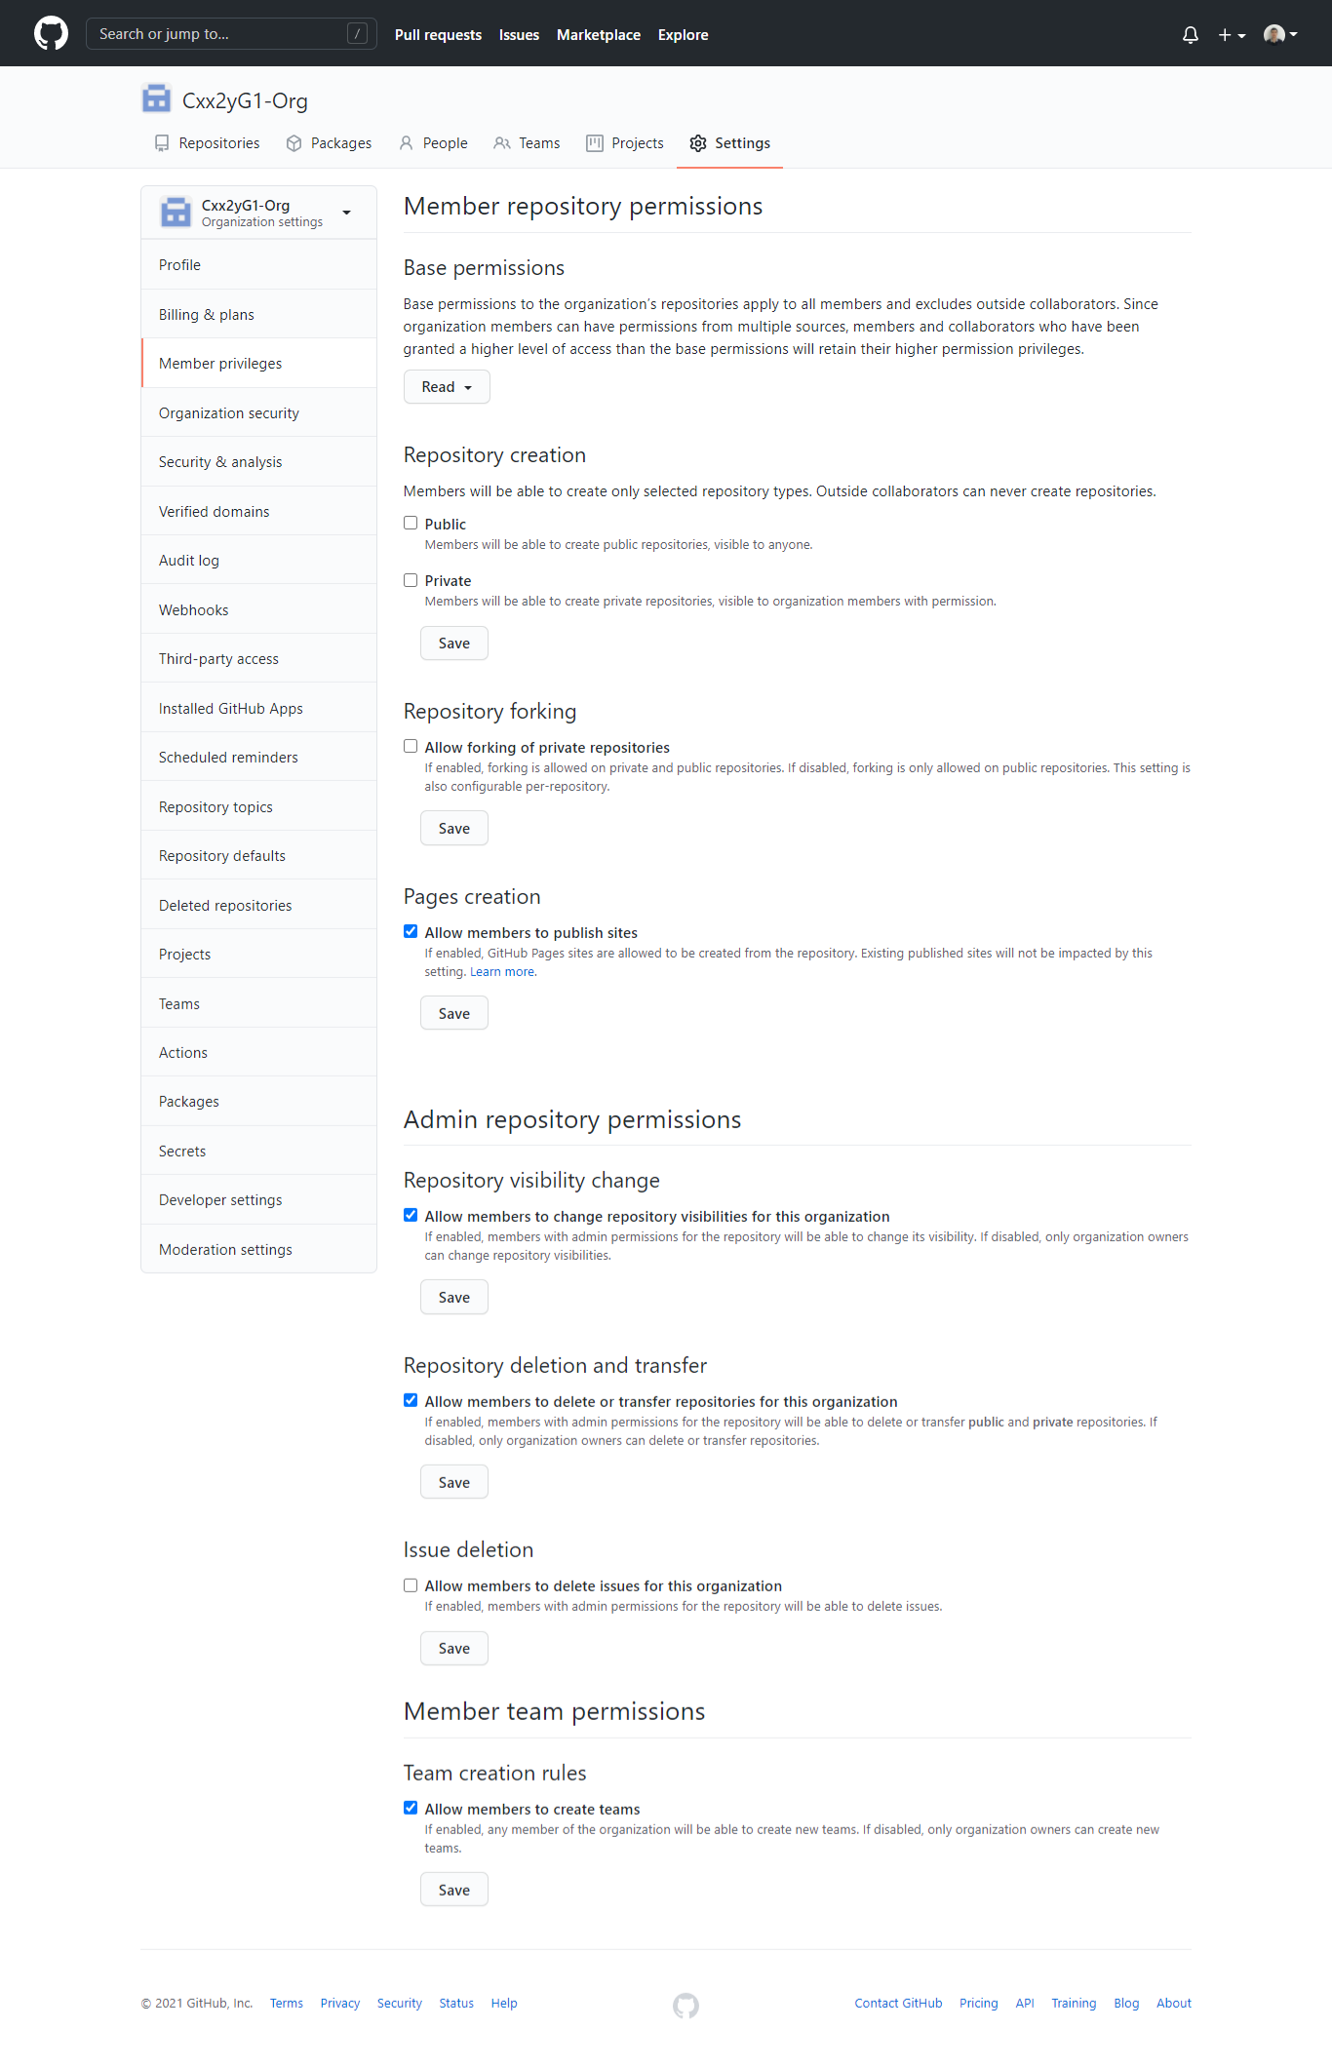
1 | Tạo Organization mới để quản lý các team

1.1 | Khởi tạo

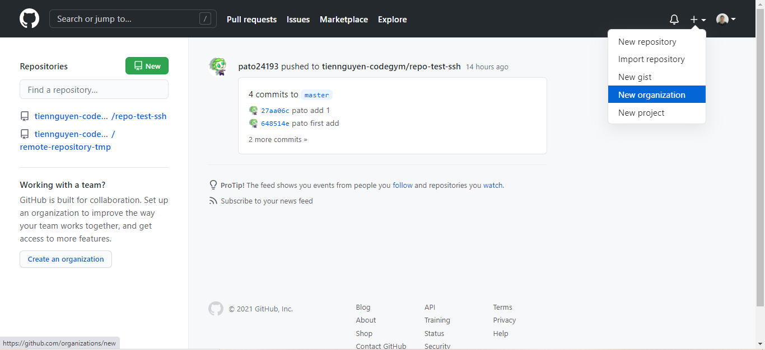

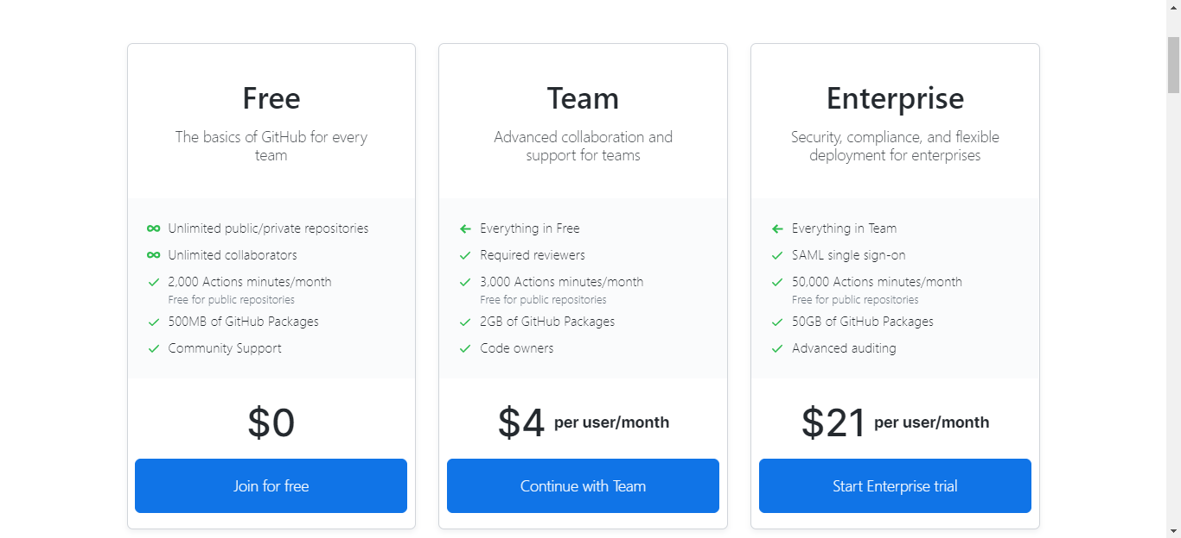

1.2 | Đặt tên Organization theo rule : Cxx2yG1-Org
 | Lưu ý: Cxx2yG1 là tên lớp

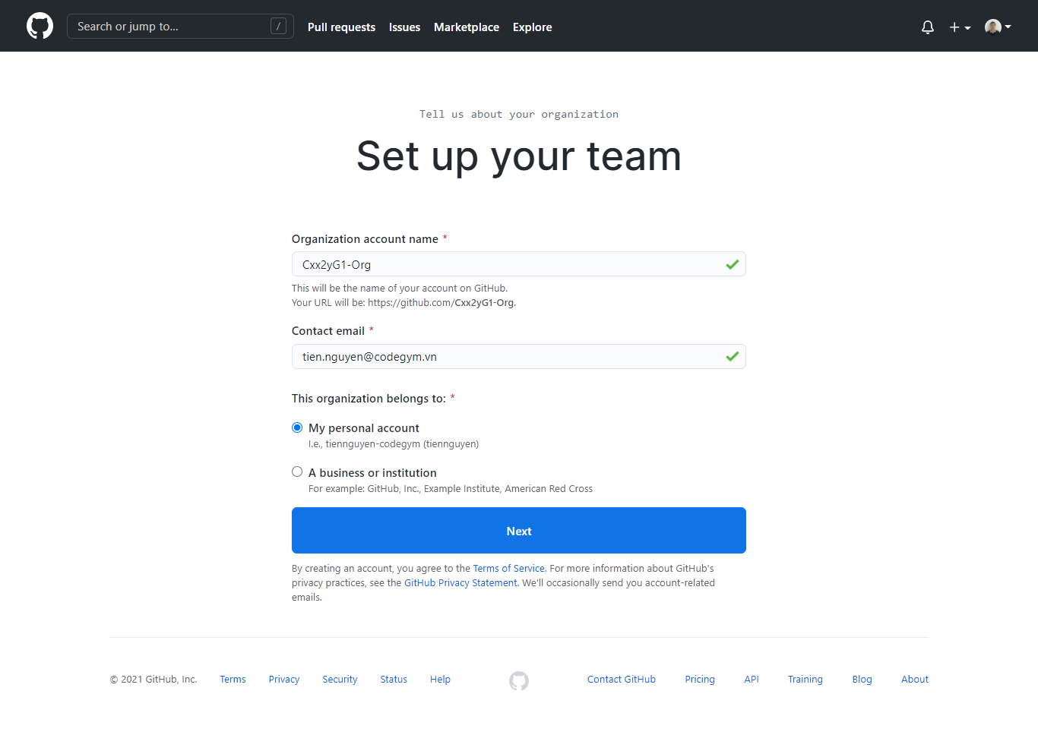

1.3 | Có thể mời các thành viên khác join vào Organization bằng cách nhập email của họ vào ô bên dưới (có thể thực hiện sau cũng được) > Complete Setup

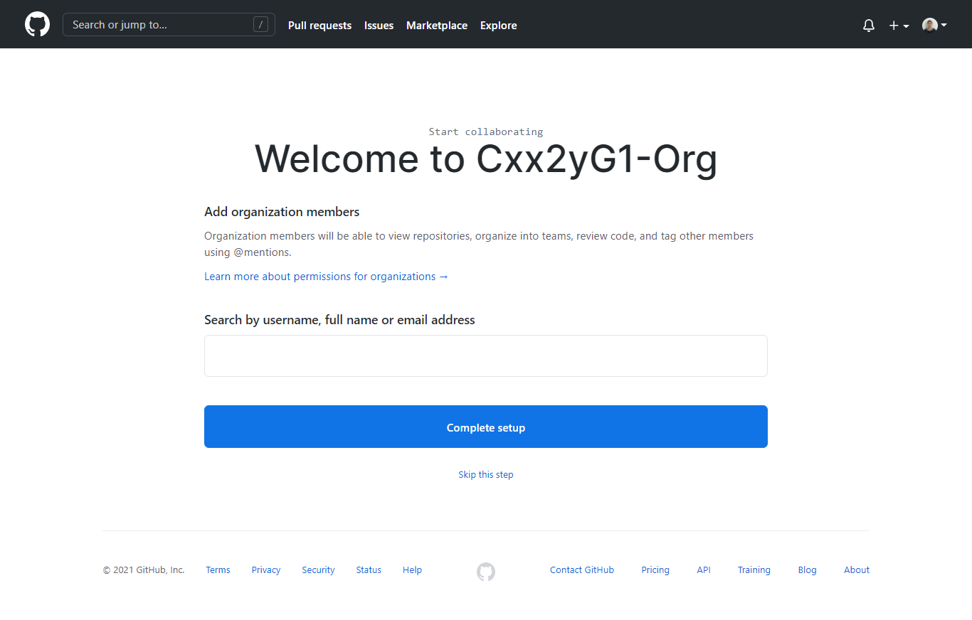

1.4 | Setting mục đích sử dụng, số lượng thành viên ở Organization của bạn > Submit

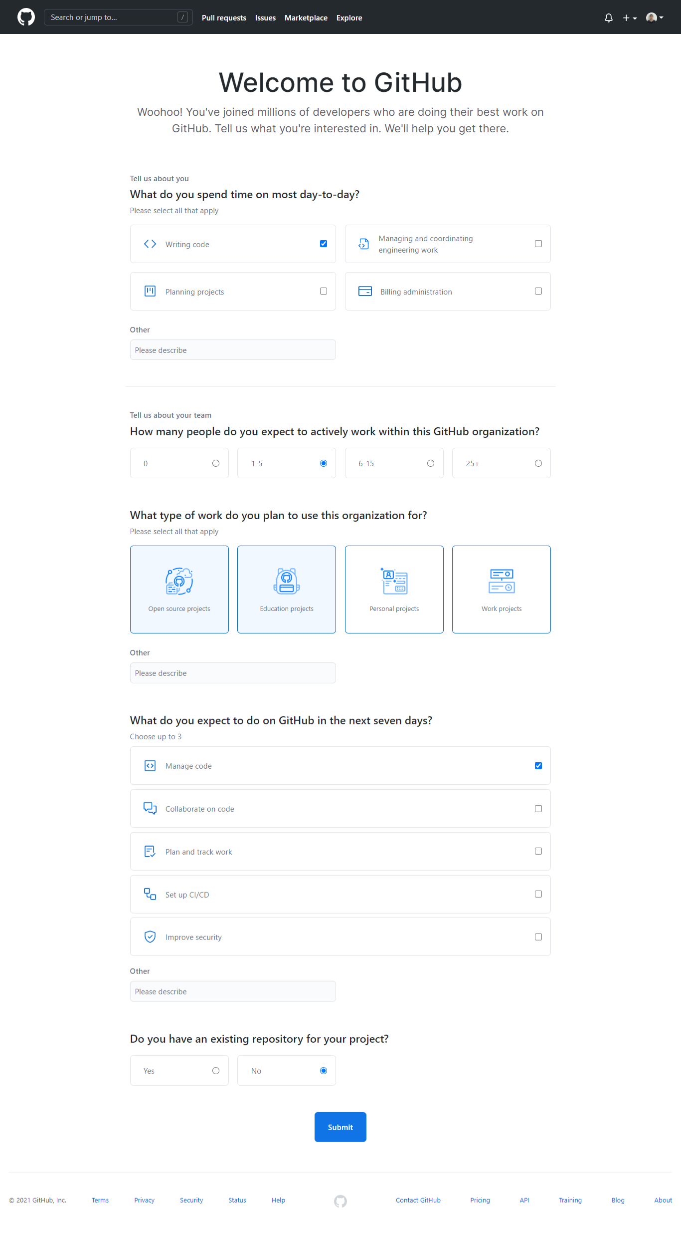

1.5 | Hoàn thành

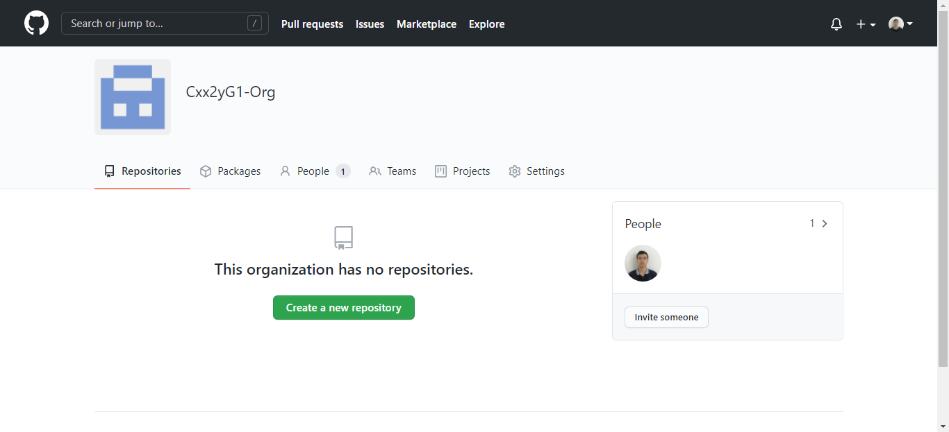

2 | Mời các thành viên khác join vào Organization

2.1 | Chọn Invite member

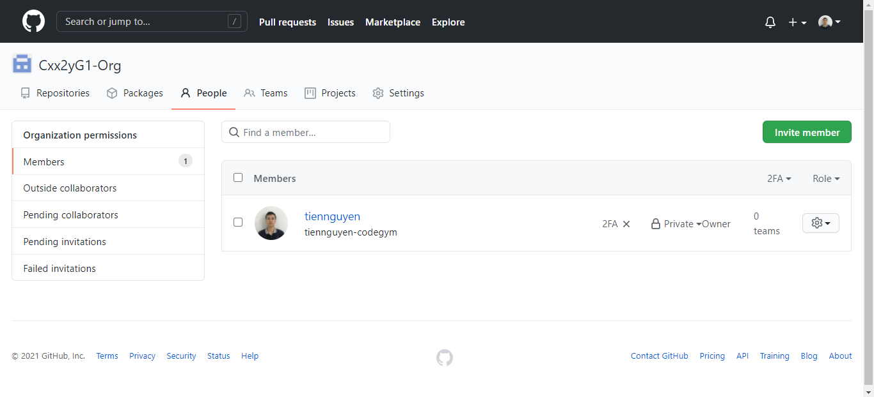

2.2 | Nhập email hoặc username của thành viên bạn muốn mời

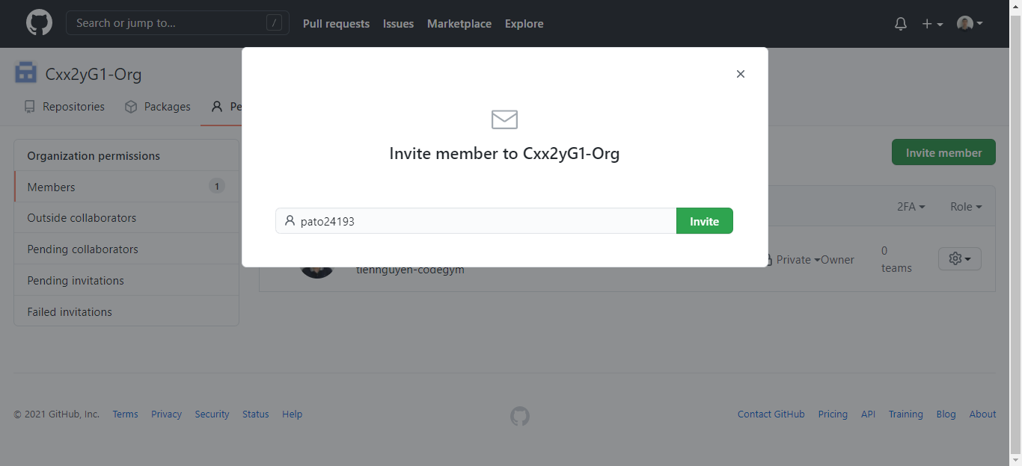

2.3 | Mặc định các thành viên là role Member, còn Scrum Master hay leader sẽ là role Admin.

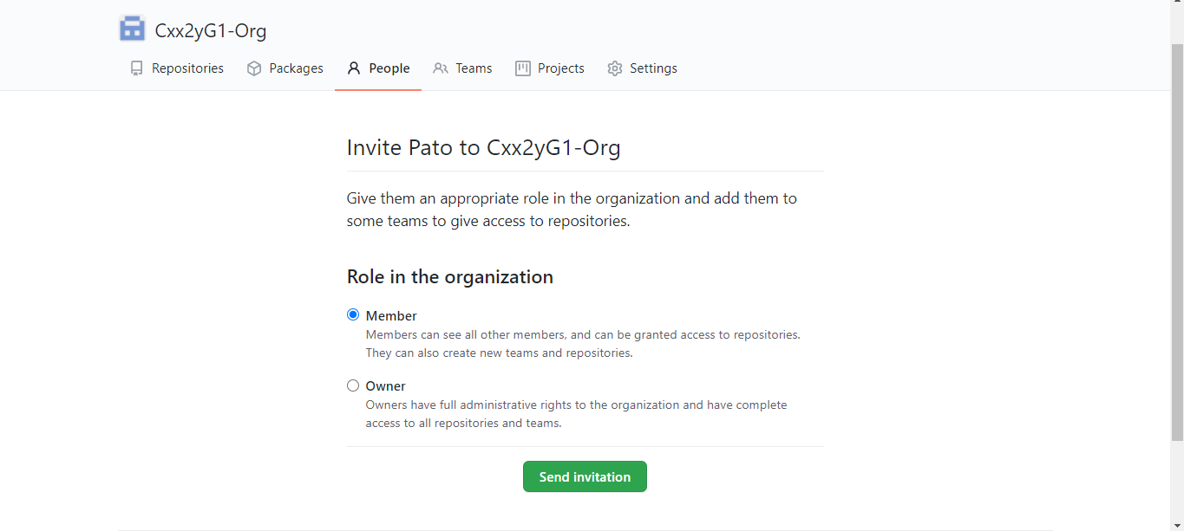

2.4 | Thành viên sau khi được mời thì sẽ có thông báo ở mail hoặc có thể gửi link Organization để thành viên được mời có thể join vào được Organization.

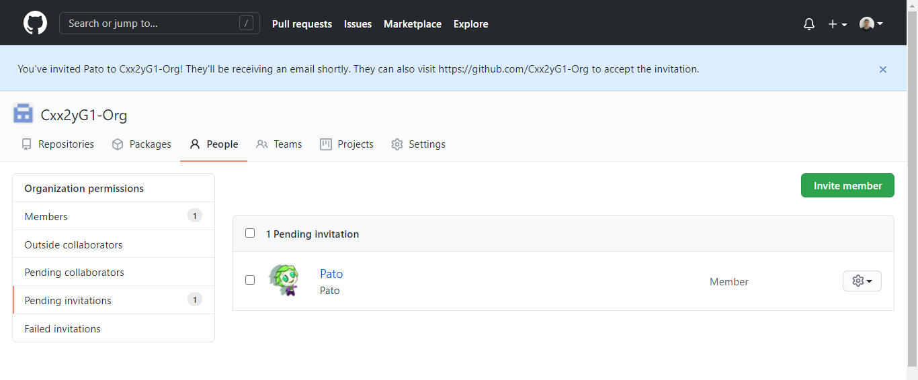

2.5 | Sau khi thành viên Accept invite thì màn hình sẽ Member sẽ như bên dưới

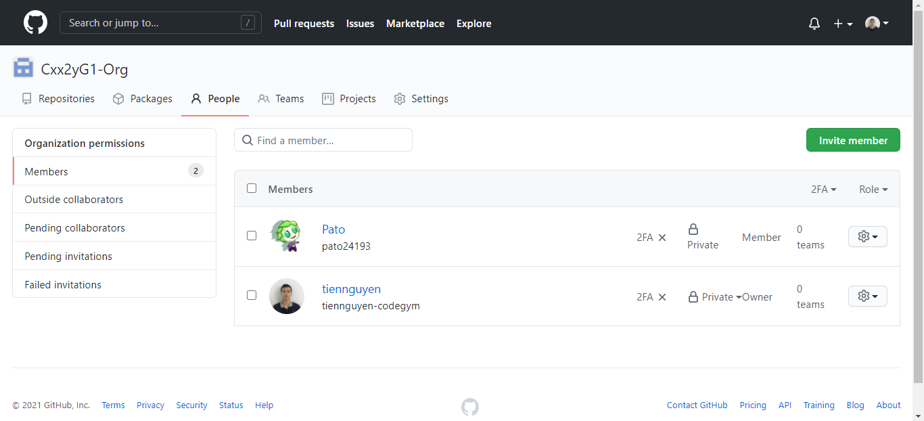

3 | Disable quyền tạo Repository

 | Bỏ tick ở checkbox Public, Private > Save

Step2-create-team
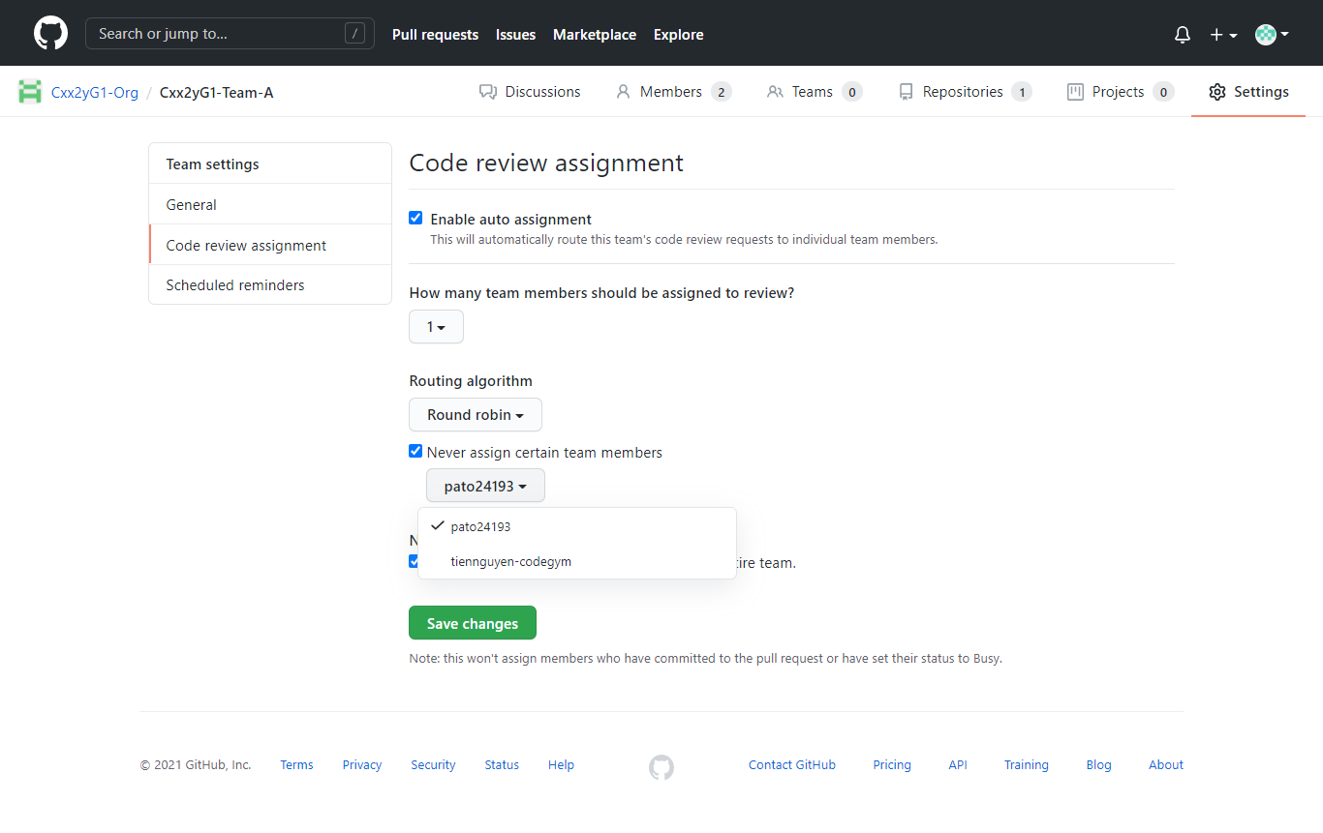
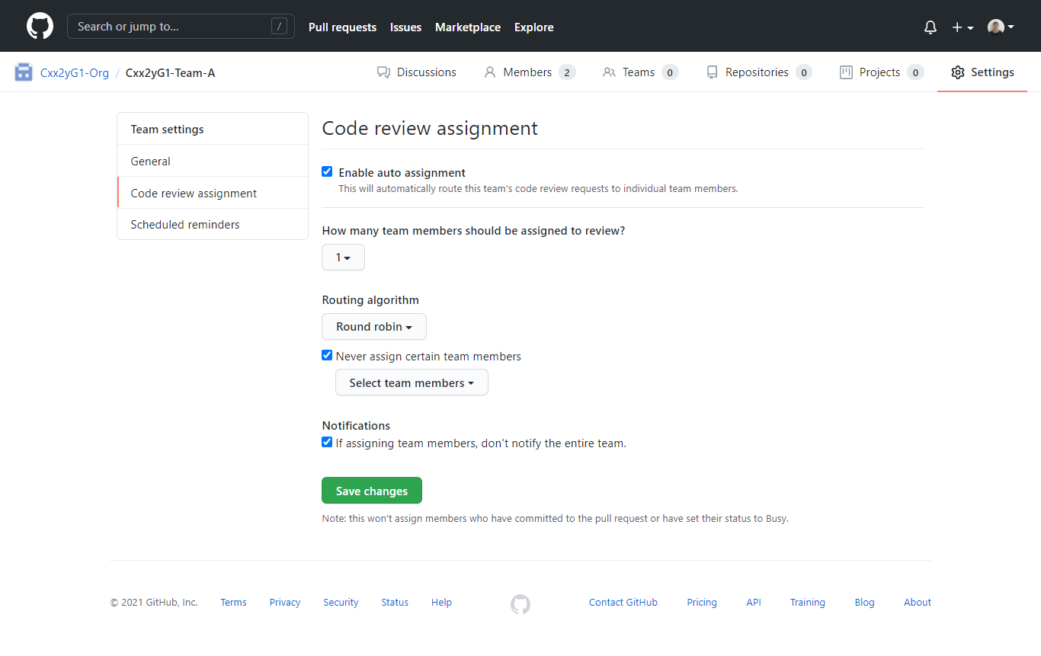
1 | Tạo team ở Organization (team đã được phân chia ở buổi Kickoff)

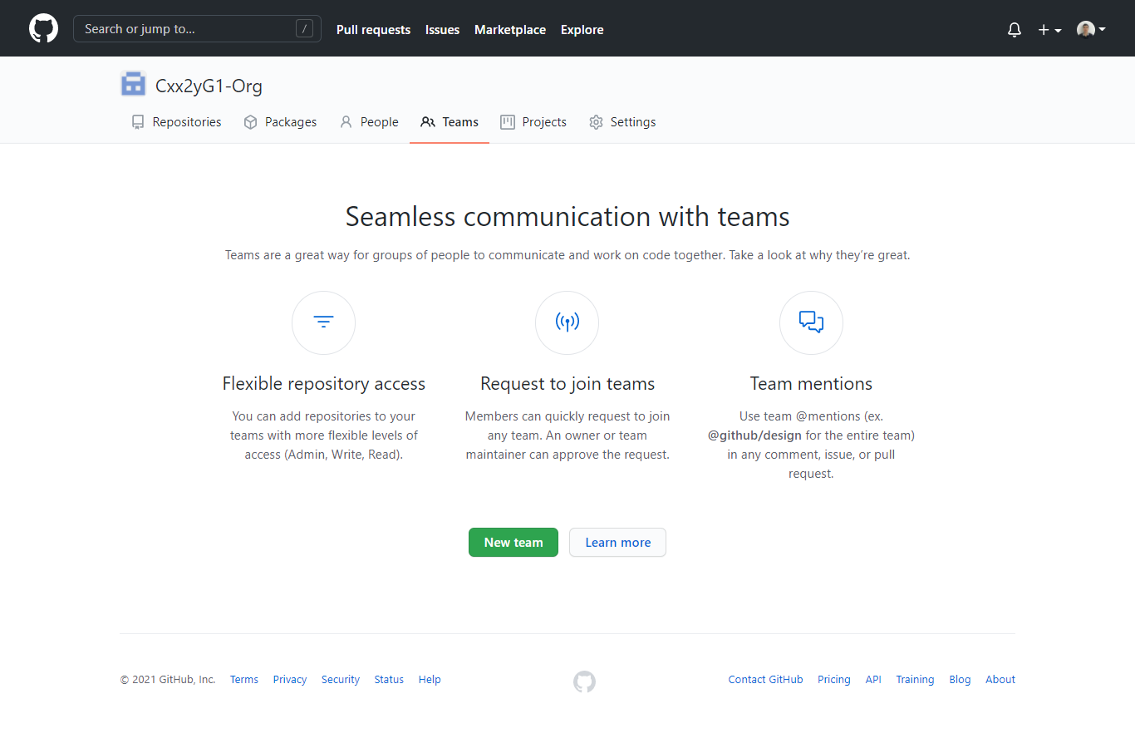

1

2

 | Đặt tên Team theo rule : Cxx2yG1-Team-[A|B|C]
 | Lưu ý: Cxx2yG1 là tên lớp

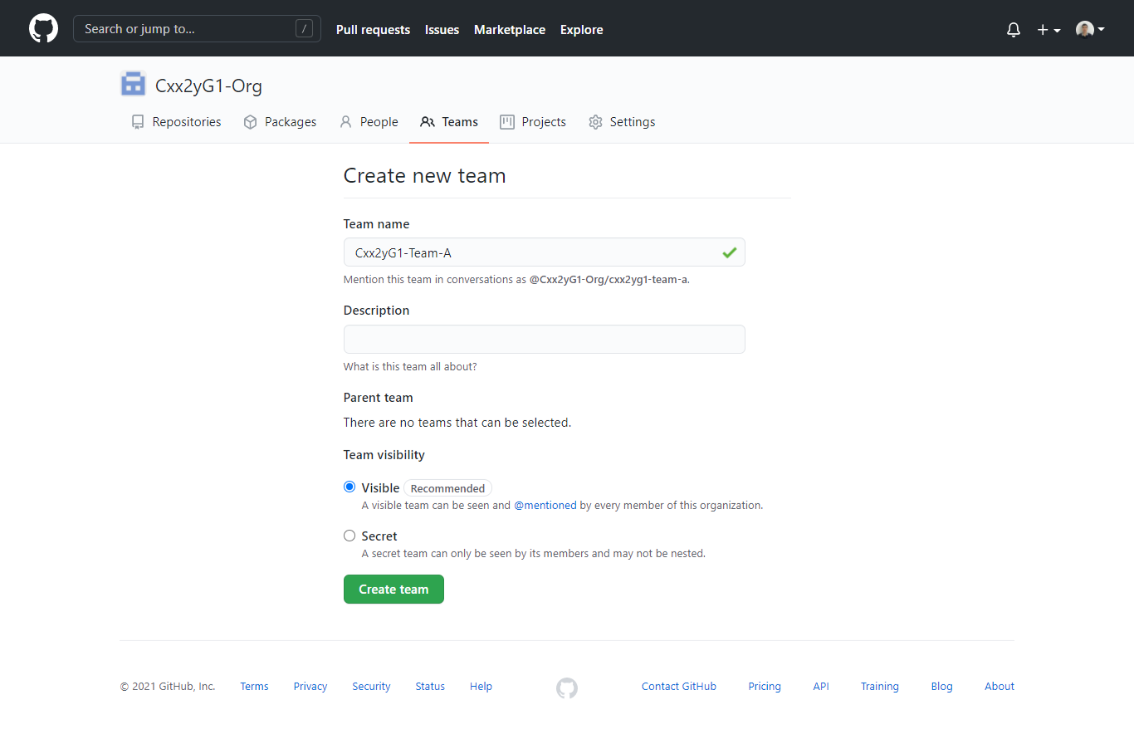

3

4

5

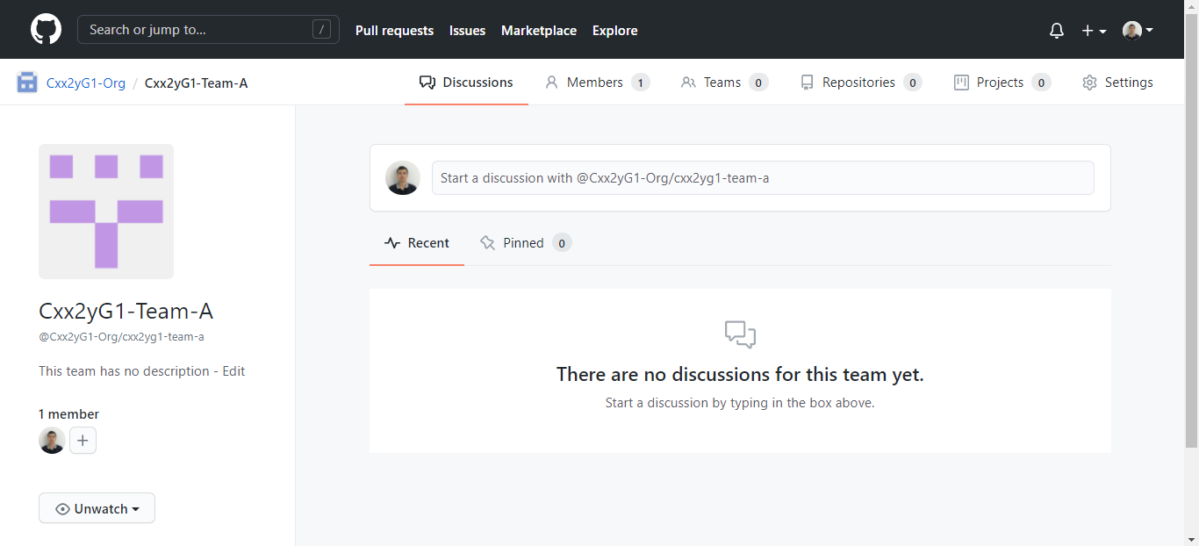

2 | Đăng ký các thành viên khác vào team

2.1 | Chọn tab Members ở Team

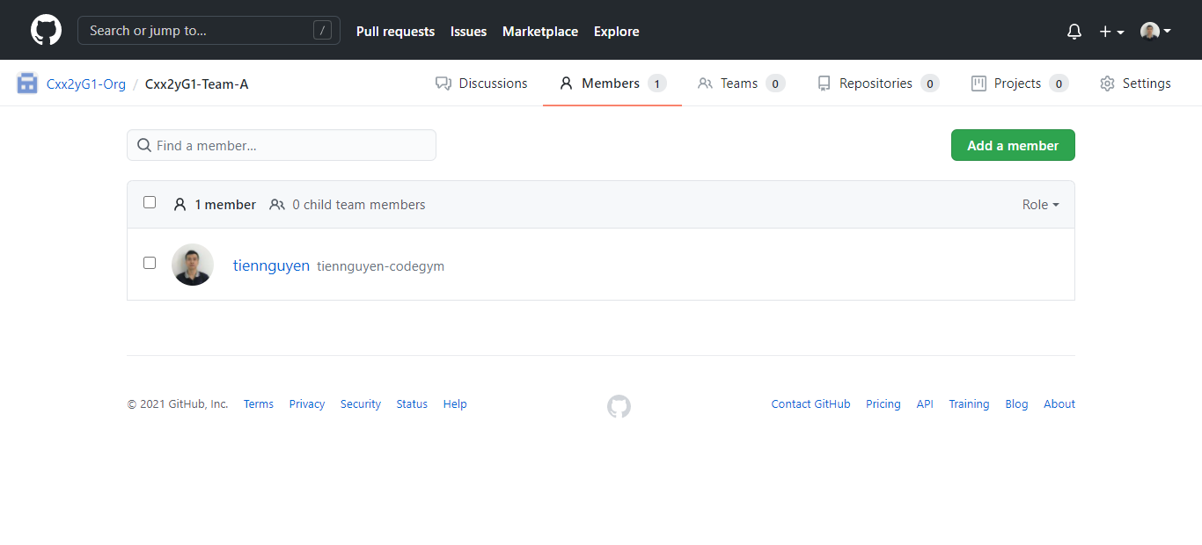

2.2 | Tiến hành thêm các username Github của thành viên đã join Organization vào Team

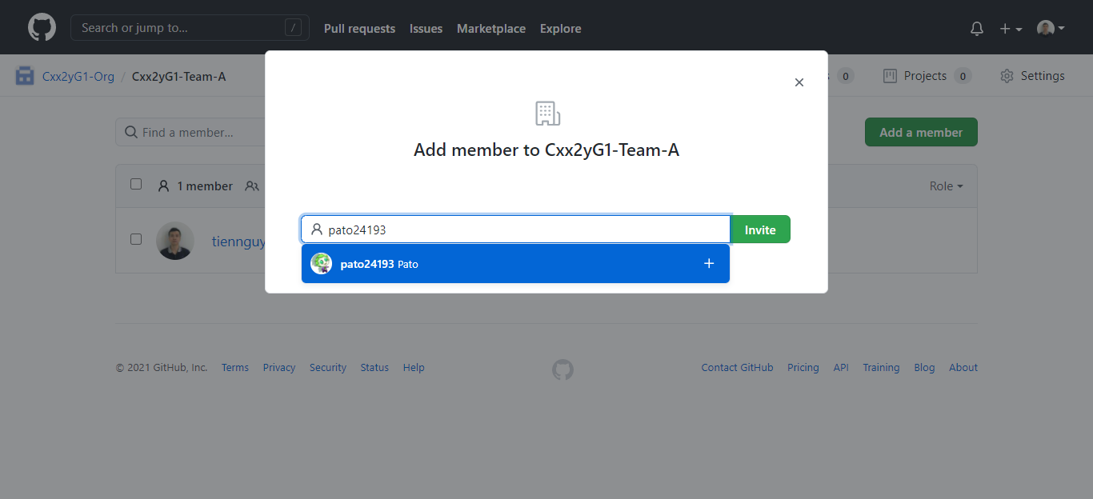

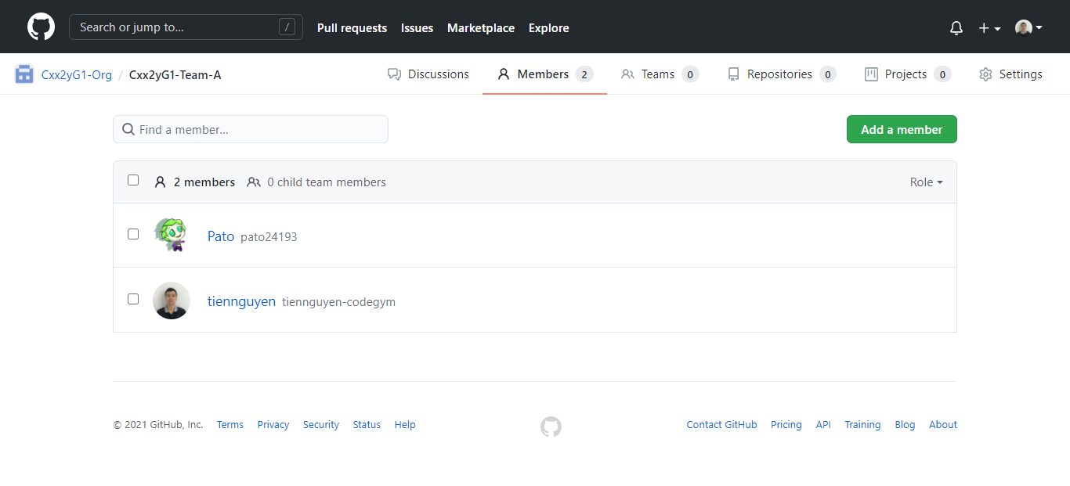

3 | Setting cho việc Review code



 | Loại trừ các thành viên không được phép Review code -> bằng cách tick chọn các thành viên đó

Step3-create-repository
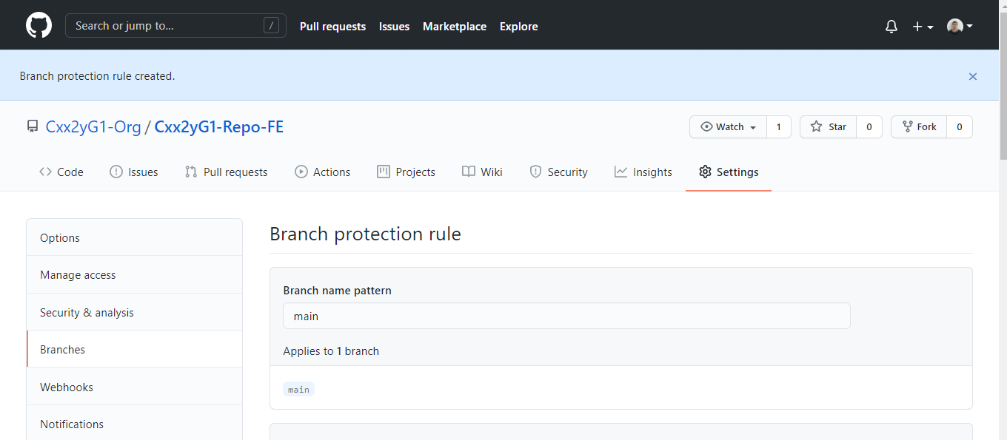
1 | Tạo Repository cho Organization

 | Ở tab Repositories -> click button New sẽ xuất hiện màn hình tạo như bên dưới
 | Đặt tên Repository theo rule : Cxx2yG1-Repo-[FE|BE]
 | Lưu ý: Cxx2yG1 là tên lớp, FE: Frontend, BE: Backend

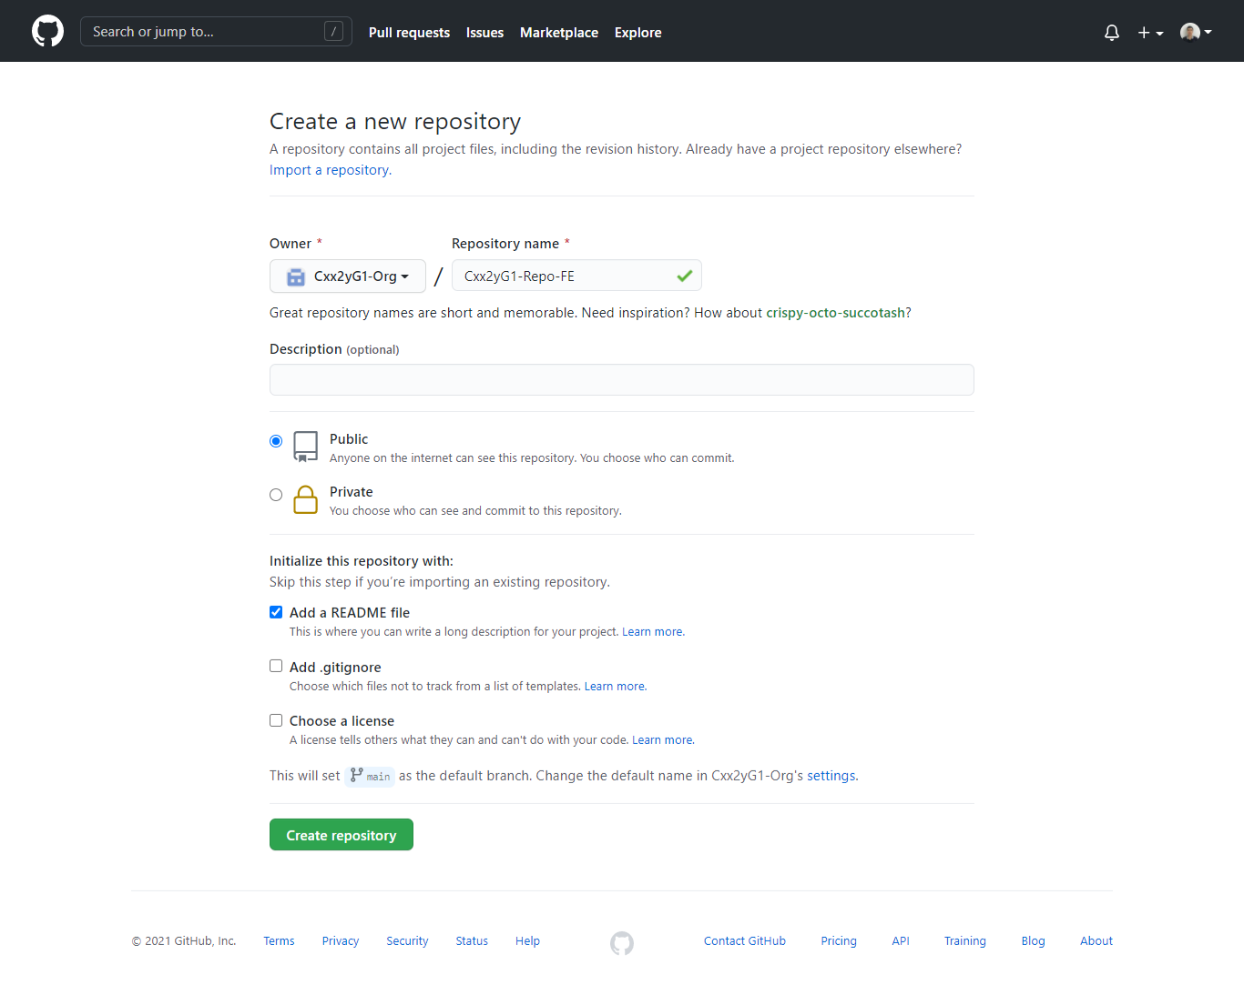

2 | Kết nối Repo vào Team

2.1. | Truy cập vào tab Repository ở Team. Click button Add repository

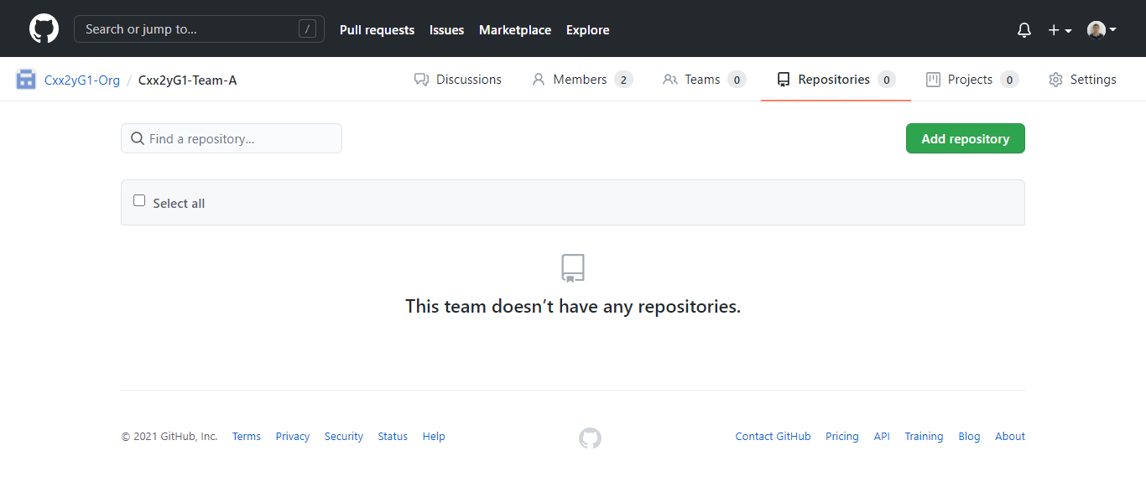

2.2. | Gõ tên Repository đã tạo khi nãy để kết nối

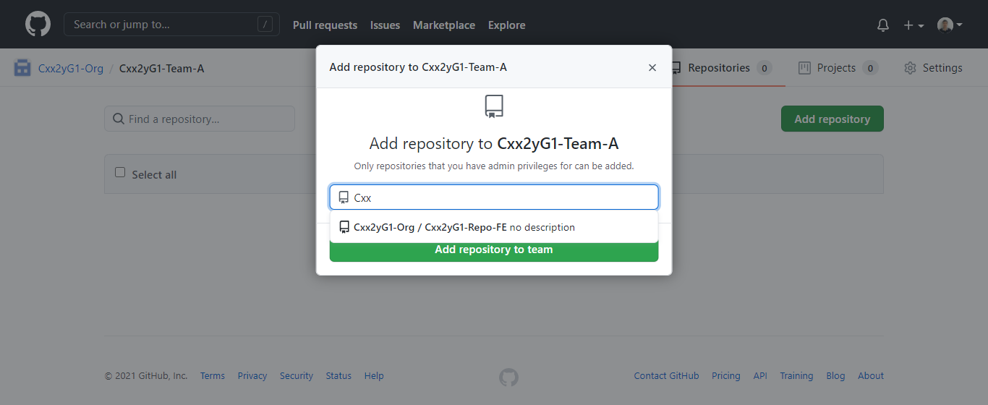

2.3. | Kết quả

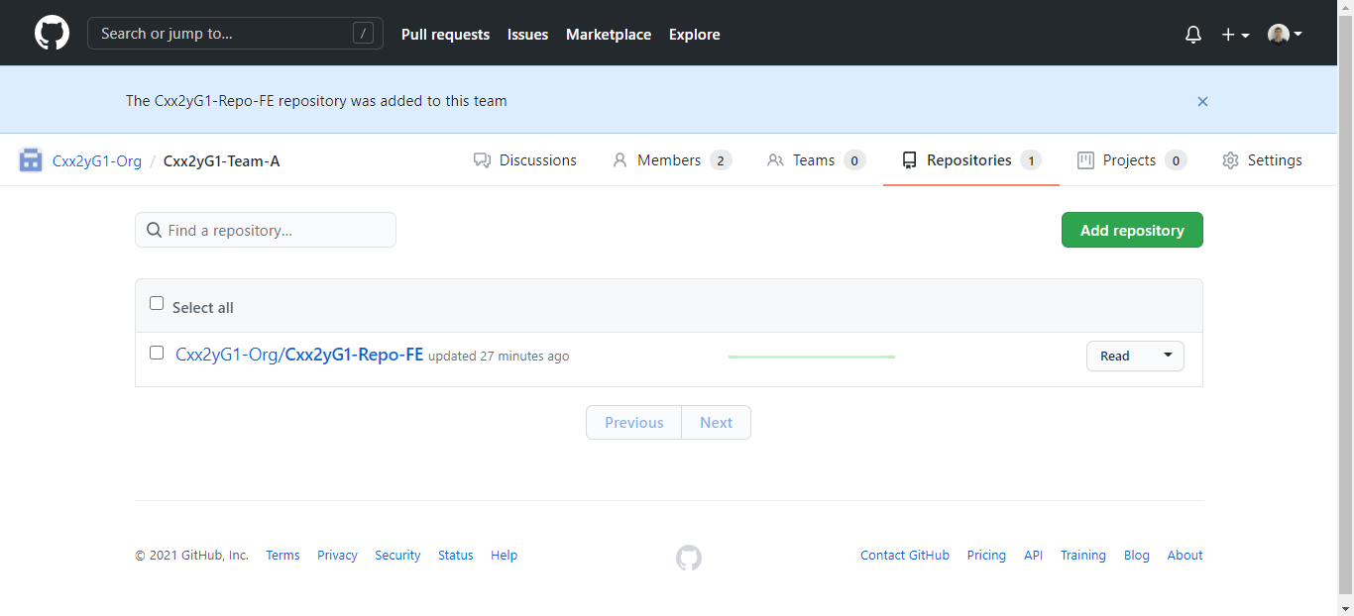

2.4. | Thay đổi quyền chỉnh sửa thành Maintain

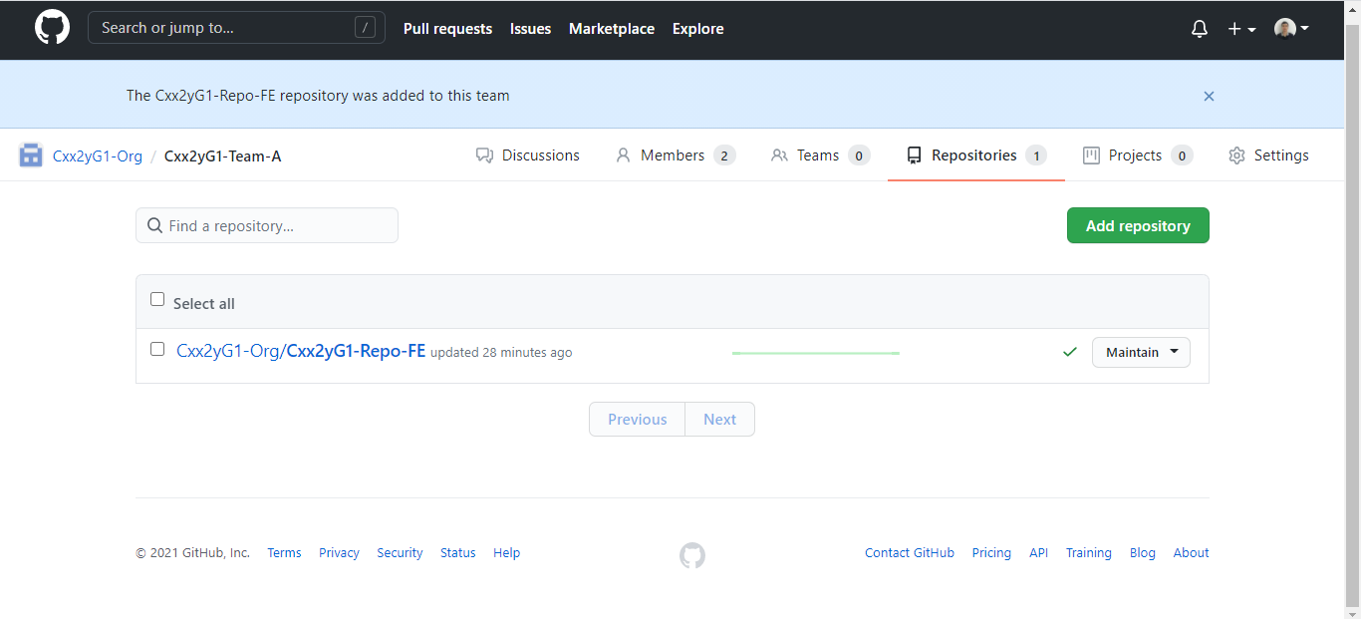

3 | Tạo rule cho Pull Request khi merge source code vào nhánh main (master)

3.1. | Ở Repository > vào tab Setting > menu Branches > click Add rule

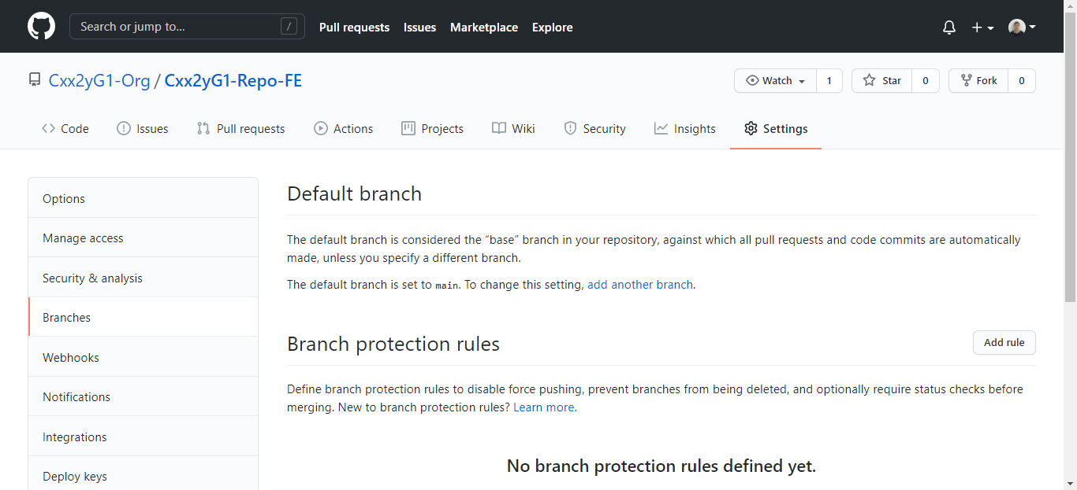

1

2

4

3

3.2. | Nhập tên branch chính là main hoặc master (cần check kĩ trước khi nhập)

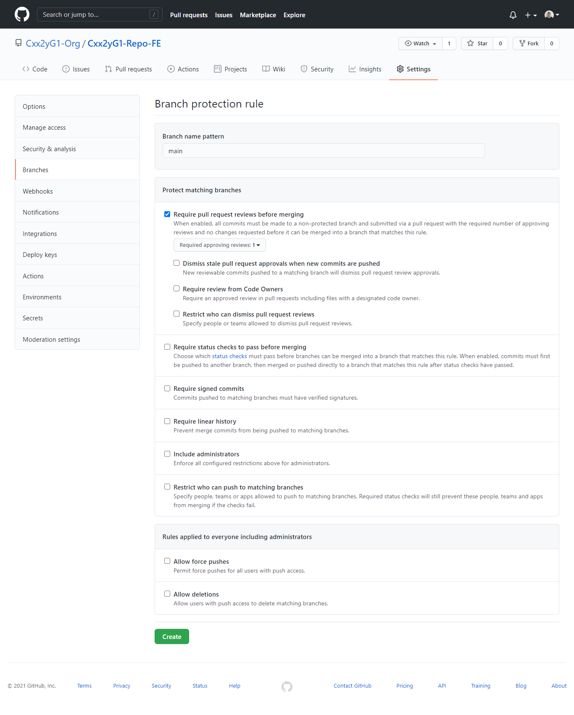

3.3. | Kết quả

Step4-create-branch-merge-code
Bước 3: Tạo branch
 | Repository của dự án bắt buộc phải có hai nhánh chính là master và develop. Nhánh master sẽ là nơi chứa phần code ổn định nhất, sẵn sàng để triển khai bất cứ lúc nào. Trong khi đó, nhánh develop ban đầu được tách ra từ master, và sẽ chứa phần code mới nhất được phát triển.
 | Dùng lệnh để tạo nhánh: | git checkout -b <tên nhánh mới> [nhánh gốc]

 | Chẳng hạn, để tạo nhánh dev từ master, bạn gõ git checkout -b dev master. Nếu không cung cấp tham số [nhánh gốc], nhánh mới tạo sẽ dựa trên nhánh hiện tại bạn đang ở. Để xem nhánh hiện tại là nhánh nào, bạn có thể dùng lệnh git branch.
 | Hoặc có thể tạo branch trực tiếp trên trang github

Bước 4: Phân chia công việc
 | Mỗi khi phát triển tính năng mới, bạn sẽ tạo một nhánh từ devlop
 | ví dụ: git checkout -b login dev
 | Nếu nhiều thành viên cùng làm chung trên chức năng này thì phải chia tiếp nhánh nhỏ từ nhánh chức năng theo định dạng: ten_thành_viên_chức_năng ( quy định 1 nhánh chức năng chỉ được tối đa có 3 nhánh thành viên). Các nhánh thành viên phải commit code thường xuyên. và phải merge code vào nhánh chức năng khi hoàn thành một chức năng nhỏ (ví dụ hoàn thành chức năng edit trong CRUD thì phải merge code vào nhánh chức năng CRUD trước 16h hằng ngày)
Bước 5: merge code
 | Sau khi code được push lên nhánh chức năng các SM có nhiệm vụ merge code vào cho team mình.(* Trước khi merge bắt buộc phải kiểm tra code mà thành viên merge lên không có bug) Lúc merge yêu cầu phải có có mặt thành viên đã code chức năng đó bên cạnh để dễ dàng đối chiếu, xử lý conflic
 | Nhấn vào Compare & pull request:
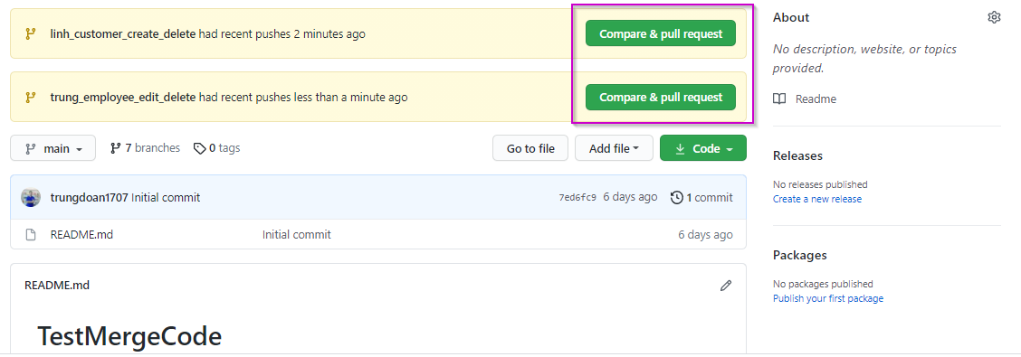

 | Chọn merge nhánh thành viên vào nhánh chức năng
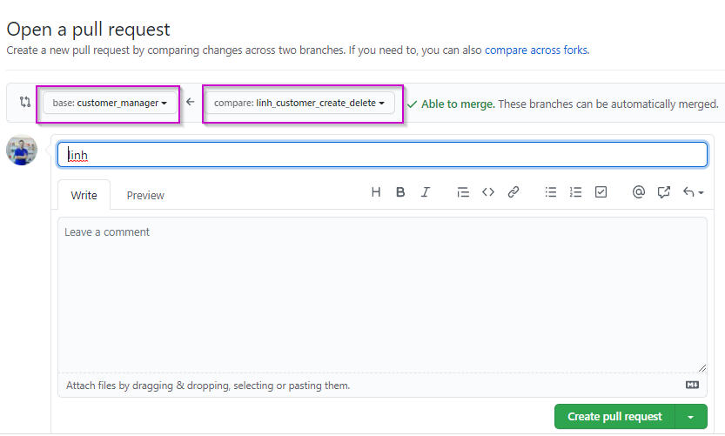

 | Tiến hành merge khi không có conflic

 | Xảy ra conflic và tiến hành xử lý

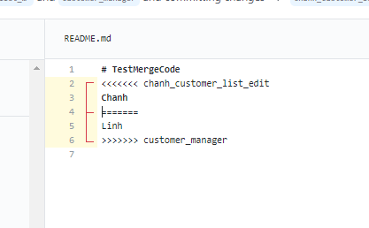

 | Xóa và giữ lại thông tin hợp lệ và xác nhận

 | Tiến hành merge sau khi đã xử lý xong conflic
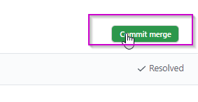

Bước 6 : | Tiến hành kiểm thử code sau khi merge vào (pull lại code và chạy test)
Bước 7: | Fixbug nếu có lỗi phát sinh
Bước 8: | Merge code từ nhánh chức năng vào nhánh develop (hoặc từ nhánh develop vào master trước khi chấm chất lượng)

